Metode TOPSIS
TINGGAL MASUKIN NILAI RATING/RANKINGNYA!!!
TOPSIS
Penetapan Bobot Kriteria
Kriteria | Praktikan 1 | Praktikan 2 | Praktikan 3 | Praktikan 4 | Praktikan 5 | Rerata | Bobot | Jenis Bobot
Harga Material | 3 | 4 | 3 | 5 | 4 | 3.8 | 0.224 | Cost/Risk
Biaya Pesan | 2 | 1 | 3 | 1 | 2 | 1.8 | 0.106 | Cost/Risk
Jarak | 1 | 3 | 3 | 2 | 5 | 2.8 | 0.165 | Cost/Risk
Defect | 5 | 4 | 4 | 4 | 3 | 4.0 | 0.235 | Cost/Risk
Service | 5 | 5 | 4 | 5 | 4 | 4.6 | 0.271 | Benefit
Total |  |  |  |  |  | 17.0 | 1
 |  |  |  |  |  |  | Harus 1

Metode TOPSIS
Alternatif | Kriteria
 | Harga Material | Biaya Pesan | Jarak | Defect | Service
PT Polaris | Rp20,100 | Rp20,000,000 | 50 km | 5.00% | 0.7
PT Solara | Rp18,200 | Rp18,500,000 | 10 km | 3.00% | 0.9
PT Celesta | Rp17,700 | Rp18,000,000 | 82 km | 6.00% | 0.8
Jenis Bobot | Cost/Risk | Cost/Risk | Cost/Risk | Cost/Risk | Benefit
Bobot | 0.224 | 0.106 | 0.165 | 0.235 | 0.271

Membuat Matriks Ternormalisasi (r)
Pembagi | 32381.167 | 32653483.730 | 96.561 | 0.084 | 1.393
PT Polaris | 0.621 | 0.612 | 0.518 | 0.598 | 0.503
PT Solara | 0.562 | 0.567 | 0.104 | 0.359 | 0.646
PT Celesta | 0.547 | 0.551 | 0.849 | 0.717 | 0.574

Matriks Ternormalisasi Terbobot (y)
Alternatif | Kriteria
PT Polaris | 0.139 | 0.065 | 0.085 | 0.141 | 0.136
PT Solara | 0.126 | 0.060 | 0.017 | 0.084 | 0.175
PT Celesta | 0.122 | 0.058 | 0.140 | 0.169 | 0.155

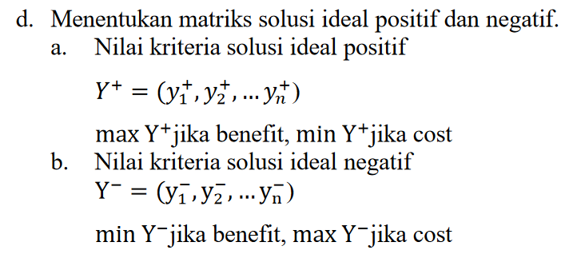
Solusi Ideal Positif
Y+ | 0.122 | 0.058 | 0.017 | 0.084 | 0.175
Solusi Ideal Negatif
Y- | 0.139 | 0.065 | 0.140 | 0.169 | 0.136

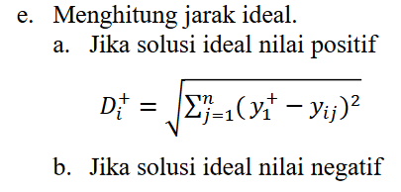
Jarak Antar Nilai Terbobot Terhadap Solusi Ideal + dan -
 | D1+ | 0.098 | D1- | 0.061
 | D2+ | 0.004 | D2- | 0.155
 | D3+ | 0.150 | D3- | 0.026

Nilai Preferensi (v)
Alternatif | Preferensi | Nilai | Ranking
PT Polaris | V1 | 0.385 | 2.000
PT Solara | V2 | 0.976 | 1.000
PT Celesta | V3 | 0.149 | 3.000

Supplier Terpilih: | PT Solara

